Hoja1
📋 TABLA DE PROPS POR COMPONENTE
CatCard.jsx (7 props)
Prop | Tipo | ¿De dónde viene? | Descripción
cat | Object | cats.map() | Datos del gato { file, name, desc }
imageUrl | string | getImageUrl(cat.file) | URL de la imagen
liked | boolean | !!liked[cat.name] | Si el usuario dio like
hasError | boolean | !!errors[cat.name] | Si la imagen falló
onSelect | Function | selectCat | Abre modal con este gato
onToggleLike | Function | () => toggleLike(cat.name) | Alterna like
onImageError | Function | () => registerError(cat.name) | Reporta error de imagen
CatDetail.jsx (6 props)
Prop | Tipo | ¿De dónde viene? | Descripción
cat | Object | selected | Datos del gato seleccionado
imageUrl | string | getImageUrl(selected.file) | URL de imagen ampliada
videoUrl | string | getVideoUrl(selected.name) | URL del video
pdfUrl | string | getPdfUrl(selected.name) | URL del PDF
hasError | boolean | !!errors[selected.name] | Si la imagen falló
onClose | Function | closeCat | Cierra el modal

🔄 DIAGRAMA DE FLUJO DE DATOS
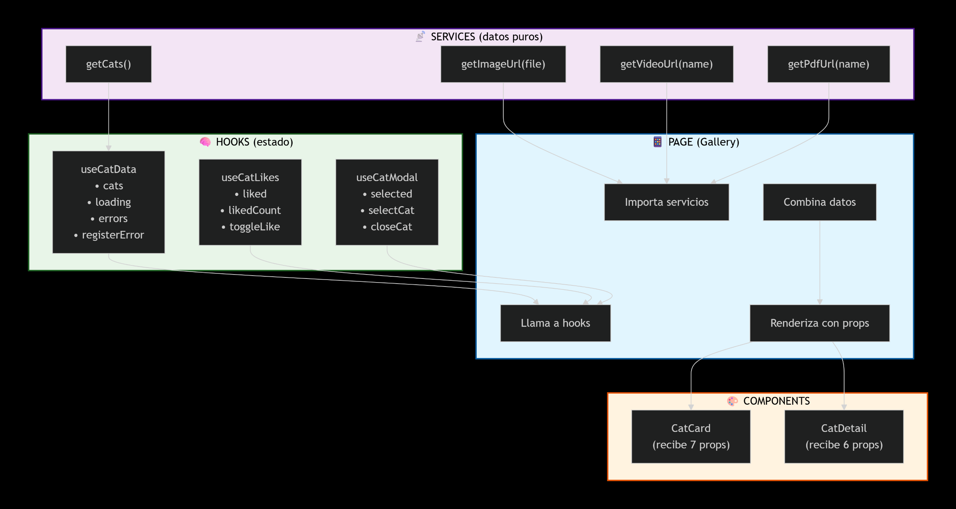

✅ VERIFICACIÓN DE PRINCIPIOS
 | Principio | Cómo se cumple
 | Single Responsibility | Cada archivo hace UNA cosa: servicios (datos), hooks (estado), componentes (UI), página (orquestación)
 | Open/Closed | Componentes extensibles por props, sin modificar su código interno
 | Dependency Inversion | UI no depende de fuente de datos (servicio abstrae)
 | DRY (Don't Repeat Yourself) | Lógica de likes reutilizable en useCatLikes
 | Unidireccional | Datos fluyen hacia abajo (props), acciones hacia arriba (callbacks)

Hoja2
